97
１３ 建設・住宅・上下水道

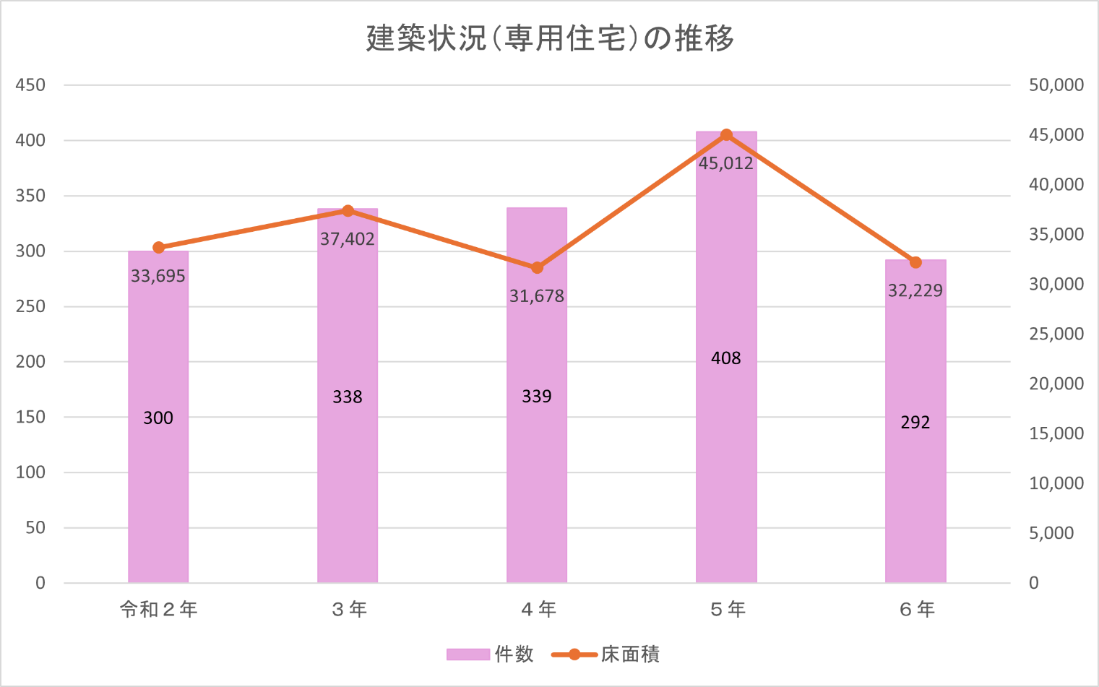

給水状況（年間配水量）の推移
令和２年 | 10,737
３年 | 10,626
４年 | 10,422
５年 | 10,434
６年 | 10,371
千㎥

